記入例
様式３「資格取得前の実務経験証明書」の位置づけについて
「様式３」の作成は必須ではありません。
→「様式２」に入力した各年数が申請レベルの要件を超えている
場合は、「様式３」の作成は不要です。

ウレタン断熱技能者能力評価 【様式１】
 |  |  |  |  |  |  |  |  |  |  |  |  |  |  |  |  |  |  |  |  |  |  |  |  |  |  |  | 西暦 |  |  | 2022 |  |  |  |  | 年 |  | 4 |  | 月 |  | 1 |  | 日
能力評価申請書 兼 キャリアアップカード(レベル２以上)交付申請書

下記のとおり、評価実施とキャリアアップカード交付を申請します。
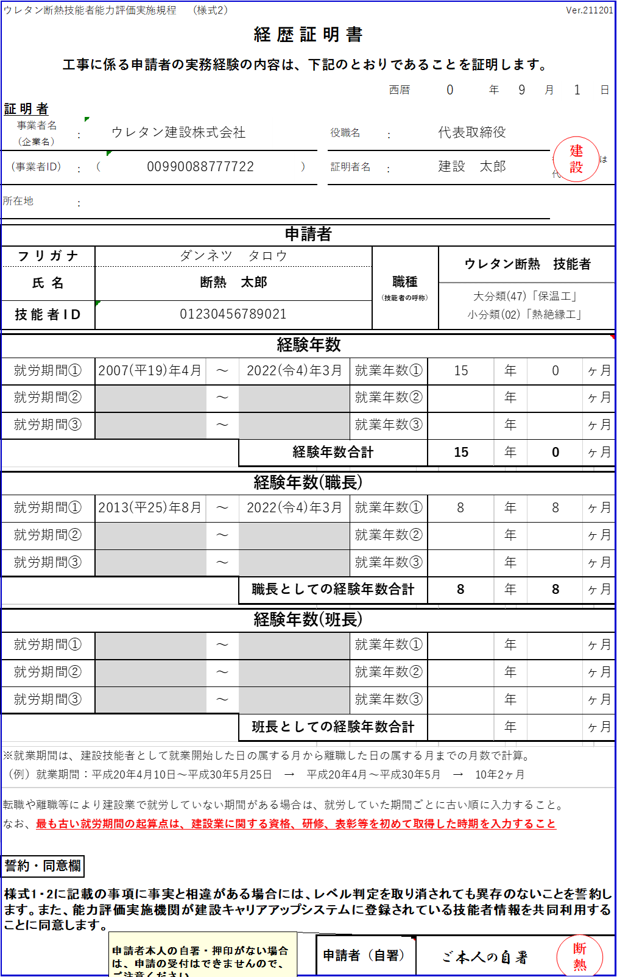
申請者
フ リ ガ ナ |  |  | ダンネツ タロウ |  |  |  |  |  |  |  |  |  |  |  |  |  |  |  |  |  |  |  |  |  |  |  |  |  |  | 職種 （技能者の呼称） |  |  |  |  | ウレタン断熱 技能者
氏 名 |  |  | 断熱 太郎
■「様式２」の押印はこの２箇所です。
書類郵送の際に忘れずに押印してください。
※Excelファイルをメール送信いただく際には、
押印は不要です。
 |  |  |  |  |  |  |  |  |  |  |  |  |  |  |  |  |  |  |  |  |  |  |  |  |  |  |  |  |  |  |  |  |  |  | 大分類(47)「保温工」 小分類(02)「熱絶縁工」
技 能 者 I D |  |  | 0123 |  |  |  |  |  | - |  | 0456 |  |  |  |  |  | - |  | 7890 |  |  |  |  |  | - | 21
住 所 |  |  | 郵便番号 |  |  |  |  |  |  | 103 |  |  |  |  | - |  | 0013 |  |  |  |  |  | 都道府県 |  |  |  |  |  |  | 東京都
 |  |  | 市区町村以下 |  |  |  |  |  |  | 中央区日本橋人形町
生 年 月 日 |  |  | 西暦 |  |  | 1985 |  |  |  |  | 年 |  | 4 |  |  | 月 |  | 1 |  |  | 日 |  | 電 話 番 号 |  |  |  |  |  |  | 03-1234-5678

申請をするレベル
レベル４
保 有 資 格
レベル４ |  |  |  | （コード番号： |  |  |  |  |  |  | 000036 |  |  |  |  |  |  |  |  |  | ） |  | レベル３ |  |  |  |  |  |  | （コード番号： |  |  |  |  |  | 30112 |  |  |  |  |  |  |  | ）
◇登録ウレタン断熱基幹技能者 |  |  |  |  |  |  |  |  |  |  |  |  |  |  |  |  |  |  |  |  |  |  | ●日本ウレタン断熱協会品質管理責任者
様式２の「経験年数合計」を、
様式１のこの欄（上段）に入力します。
レベル３ |  |  |  | （コード番号： |  |  |  |  |  |  | 60001 |  |  |  |  |  |  |  |  |  | ） |  | レベル２ |  |  |  |  |  |  | （コード番号： |  |  |  |  |  | 12312 |  |  |  |  |  |  |  | ）
●職長教育修了証 |  |  |  |  |  |  |  |  |  |  |  |  |  |  |  |  |  |  |  |  |  |  | ●２級熱絶縁施工技能士（吹付け硬質ウレタンフォーム断熱工事作業）
レベル３ |  |  |  | （コード番号： |  |  |  |  |  |  | 12311 |  |  |  |  |  |  |  |  |  | ） |  | レベル２ |  |  |  |  |  |  | （コード番号： |  |  |  |  |  | 40026 |  |  |  |  |  |  |  | ）
●１級熱絶縁施工技能士（吹付け硬質ウレタンフォーム断熱工事作業） |  |  |  |  |  |  |  |  |  |  |  |  |  |  |  |  |  |  |  |  |  |  | ●有機溶剤作業主任者
レベル４の「保有資格要件」を再確認ください↑
就業年数
就業期間 |  |  | 経歴証明書(様式２)に記載された期間 |  |  |  |  |  |  |  |  |  |  |  |  |  |  |  |  |  |  |  |  |  |  |  | 15 |  |  |  |  |  |  | 年 |  |  | 0 |  |  |  |  |  | ヶ月
 |  |  | 実務経験証明書(様式３)に記載された期間 |  |  |  |  |  |  |  |  |  |  |  |  |  |  |  |  |  |  |  |  |  |  |  |  |  |  |  |  |  |  | 年 |  |  |  |  |  |  |  |  | ヶ月
 |  |  |  |  |  |  |  |  |  |  |  |  |  |  |  |  |  |  | 合計 |  |  |  |  |  |  |  | 15 |  |  |  |  |  |  | 年 |  |  | 0 |  |  |  |  |  | ヶ月

職長としての就業期間 |  |  | 経歴証明書(様式２)に記載された期間 |  |  |  |  |  |  |  |  |  |  |  |  |  |  |  |  |  |  |  |  |  |  |  | 8 |  |  |  |  |  |  | 年 |  |  | 8 |  |  |  |  |  | ヶ月
 |  |  | 実務経験証明書(様式３)に記載された期間 |  |  |  |  |  |  |  |  |  |  |  |  |  |  |  |  |  |  |  |  |  |  |  |  |  |  |  |  |  |  | 年 |  |  |  |  |  |  |  |  | ヶ月
 |  |  |  |  |  |  |  |  |  |  |  |  |  |  |  |  |  |  | 合計 |  |  |  |  |  |  |  | 8 |  |  |  |  |  |  | 年 |  |  | 8 |  |  |  |  |  | ヶ月

■「経歴証明書」（様式２・国交省所定フォーム）の説明は、
こちらをご確認ください。
※就労年月の始期と終期を「西暦」で入力すると、
就業年数は自動計算されます（月単位）。
例) 「平成25年4月」の場合⇒「2013/4」と入力
※この「様式２」には、左記の赤字部分の説明のとおり、
「建設業に関する資格・研修・表彰等を初めて取得した
時期」を、就労年月（または職長としての就労年月）の
「始期」として入力します。
→この結果、計算された「経験年数合計」や「職長とし
ての経験年数合計」が、申請レベルの要件を満
たさない場合に限り、「様式３」の作成が必要と
なります。
班長としての就業期間 |  |  | 経歴証明書(様式２)に記載された期間 |  |  |  |  |  |  |  |  |  |  |  |  |  |  |  |  |  |  |  |  |  |  |  |  |  |  |  |  |  |  | 年 |  |  |  |  |  |  |  |  | ヶ月
 |  |  | 実務経験証明書(様式３)に記載された期間 |  |  |  |  |  |  |  |  |  |  |  |  |  |  |  |  |  |  |  |  |  |  |  |  |  |  |  |  |  |  | 年 |  |  |  |  |  |  |  |  | ヶ月
 |  |  |  |  |  |  |  |  |  |  |  |  |  |  |  |  |  |  | 合計 |  |  |  |  |  |  |  |  |  |  |  |  |  |  | 年 |  |  |  |  |  |  |  |  | ヶ月
以上の申請内容が事実に相違ないことを証明します。
（上記保有資格のすべてについて、CCUSに |  |  |  |  |  |  |  |  |  |  |  |  |  |  |  |  |  | 登録済であることを確認 |  |  |  |  |  |  |  |  |  |  |  |  | しています。）

事業者名 （企業名） | ： | ウレタン建設株式会社 |  |  |  |  |  |  |  |  |  |  |  |  |  |  |  |  |  |  |  |  |  | 役職名 |  |  |  | ： | 代表取締役
事業者ID | ： | 0099 |  |  |  |  | - | 0088 |  |  |  |  | - | 7777 |  |  |  |  | - | 22 |  |  |  | 証明者名 |  |  |  | ： | 建設 太郎
所在地・ 連絡先 | ： | 郵便番号 |  |  |  |  |  |  | 530 |  |  |  |  |  | - |  | 0011 |  |  |  |  |  |  | 電話番号 |  |  |  |  | 06 |  |  |  | - |  | 6543 |  |  |  | - |  | 2100
 |  | 都道府県 |  |  |  |  |  |  |  |  |  | 市区町村 |  |  |  |  |  |  |  |  |  |  | 以下の住所 ※英数字は「半角」（必須）
 |  | 東京都 |  |  |  |  |  |  |  |  |  | 中央区 |  |  |  |  |  |  |  |  |  |  | 人形町
ウレ断協の構成団体の 「会員」有無 (注)参照 |  |  |  |  | ： | 会員 |  |  |  |  |  | →会員の場合、 その所属団体 |  |  |  |  |  |  |  |  | ： | 東日本ウレタン断熱協会 |  |  |  |  |  |  |  |  |  | 担当者名 |  |  |  | ： | 建設 花子

■CCUSのデータ管理上、
・住所の英数字、電話番号は
必ず「半角」にて入力してください。

様式2 の記入例
ウレタン断熱技能者能力評価実施規程 （様式2） |  |  |  |  |  |  |  |  |  |  |  |  |  |  |  |  |  |  |  |  | Ver.211201
経 歴 証 明 書

工事に係る申請者の実務経験の内容は、下記のとおりであることを証明します。

建設
 |  |  |  |  |  |  |  |  |  |  |  | 西暦 |  | 0 |  |  | 年 |  | 9 |  | 月 |  | 1 |  |  | 日
証 明 者
事業者名 （企業名） | ： | ウレタン建設株式会社 |  |  |  |  |  |  | 役職名 |  |  | ： | 代表取締役
(事業者ID) | ： | （ |  | 00990088777722 |  |  | ） |  | 証明者名 |  |  | ： | 建設 太郎 |  |  |  |  |  |  |  |  | 役職印または 代表印
所在地 | ：

申請者
フ リ ガ ナ |  |  | ダンネツ タロウ |  |  |  |  |  |  |  | 職種 （技能者の呼称） |  |  |  |  | ウレタン断熱 技能者
氏 名 |  |  | 断熱 太郎
 |  |  |  |  |  |  |  |  |  |  |  |  |  |  |  | 大分類(47)「保温工」 小分類(02)「熱絶縁工」
技 能 者 I D |  |  | 01230456789021

経験年数
就労期間① |  |  | 2007-04-01 |  | ～ | 2022-03-31 |  |  |  | 就業年数① |  |  |  |  | 15 |  |  | 年 |  | 0 |  |  |  |  | ヶ月
就労期間② |  |  |  |  | ～ |  |  |  |  | 就業年数② |  |  |  |  |  |  |  | 年 |  |  |  |  |  |  | ヶ月
就労期間③ |  |  |  |  | ～ |  |  |  |  | 就業年数③ |  |  |  |  |  |  |  | 年 |  |  |  |  |  |  | ヶ月
 |  |  |  |  |  | 経験年数合計 |  |  |  |  |  |  |  |  | 15 |  |  | 年 |  | 0 |  |  |  |  | ヶ月

経験年数(職長)
就労期間① |  |  | 2013-08-01 |  | ～ | 2022-03-31 |  |  |  | 就業年数① |  |  |  |  | 8 |  |  | 年 |  | 8 |  |  |  |  | ヶ月
就労期間② |  |  |  |  | ～ |  |  |  |  | 就業年数② |  |  |  |  |  |  |  | 年 |  |  |  |  |  |  | ヶ月
就労期間③ |  |  |  |  | ～ |  |  |  |  | 就業年数③ |  |  |  |  |  |  |  | 年 |  |  |  |  |  |  | ヶ月
 |  |  |  |  |  | 職長としての経験年数合計 |  |  |  |  |  |  |  |  | 8 |  |  | 年 |  | 8 |  |  |  |  | ヶ月

経験年数(班長)
就労期間① |  |  |  |  | ～ |  |  |  |  | 就業年数① |  |  |  |  |  |  |  | 年 |  |  |  |  |  |  | ヶ月
就労期間② |  |  |  |  | ～ |  |  |  |  | 就業年数② |  |  |  |  |  |  |  | 年 |  |  |  |  |  |  | ヶ月
就労期間③ |  |  |  |  | ～ |  |  |  |  | 就業年数③ |  |  |  |  |  |  |  | 年 |  |  |  |  |  |  | ヶ月
 |  |  |  |  |  | 班長としての経験年数合計 |  |  |  |  |  |  |  |  |  |  |  | 年 |  |  |  |  |  |  | ヶ月

※就業期間は、建設技能者として就業開始した日の属する月から離職した日の属する月までの月数で計算。 （例）就業期間：平成20年4月10日～平成30年5月25日 → 平成20年4月～平成30年5月 → 10年2ヶ月
転職や離職等により建設業で就労していない期間がある場合は、就労していた期間ごとに古い順に入力すること。 なお、最も古い就労期間の起算点は、建設業に関する資格、研修、表彰等を初めて取得した時期を入力すること

誓約・同意欄

様式1・2に記載の事項に事実と相違がある場合には、レベル判定を取り消されても異存のないことを誓約します。また、能力評価実施機関が建設キャリアアップシステムに登録されている技能者情報を共同利用することに同意します。
断熱
 |  |  |  |  |  |  |  | 申請者（自署） |  |  |  |  |  |  |  | ご本人の自署 |  |  |  |  |  |  |  | 印

様式3
この「様式３」は、「様式２」に入力した年数では、「申請レベルの要件を満たさない場合」のみ必要となるものです。
→「様式２」に入力した各年数が申請レベルの要件を超えている場合は、「様式３」の作成は不要です。
ウレタン断熱技能者能力評価 （様式3） |  |  |  |  |  |  |  |  |  |  |  |  |  |  |  |  | Ver.211201
資格取得前の実 務 経 験 証 明 書

ウレタン断熱技能者の能力評価基準において、申請者の実務経験の内容は、下記のとおりであることを証明します。 実務経験期間の記載に間違いが無いことは、「社会保険／建設業退職金共済制度等の加入履歴」「賃金台帳」等で確認しました。

 |  |  |  |  |  |  |  | 西暦 | 0 |  |  |  | 年 | 0 | 月 | 0 |  |  | 日
証 明 者
事業者名 （企業名） | ： |  |  |  |  |  | 役職名 |  | ：
(事業者ID) | ： | （ | 000000000000 |  | ） |  | 証明者名 |  | ： | 0 |  |  |  |  |  |  |  | 印
所在地 | ：

フ リ ガ ナ |  |  |  |  |  |  |  |  |  |  | 職種 （技能者の 呼称） |  |  | ウレタン断熱 技能者
申 請 者 の 氏 名
 |  |  |  |  |  |  |  |  |  |  |  |  |  | 大分類(47)「保温工」 小分類(02)「熱絶縁工」
技 能 者 I D

工事名（実務経験の内容） |  |  |  | 職長 |  | 班長 |  | 実務経験期間
 |  |  |  |  |  |  |  |  |  |  |  | ～ |  |  |  | ( |  |  |  |  |  | )
 |  |  |  |  |  |  |  |  |  |  |  | ～ |  |  |  | ( |  |  |  |  |  | )
 |  |  |  |  |  |  |  |  |  |  |  | ～ |  |  |  | ( |  |  |  |  |  | )
 |  |  |  |  |  |  |  |  |  |  |  | ～ |  |  |  | ( |  |  |  |  |  | )
 |  |  |  |  |  |  |  |  |  |  |  | ～ |  |  |  | ( |  |  |  |  |  | )
 |  |  |  |  |  |  |  |  |  |  |  | ～ |  |  |  | ( |  |  |  |  |  | )
 |  |  |  |  |  |  |  |  |  |  |  | ～ |  |  |  | ( |  |  |  |  |  | )
 |  |  |  |  |  |  |  |  |  |  |  | ～ |  |  |  | ( |  |  |  |  |  | )
 |  |  |  |  |  |  |  |  |  |  |  | ～ |  |  |  | ( |  |  |  |  |  | )
 |  |  |  |  |  |  |  |  |  |  |  | ～ |  |  |  | ( |  |  |  |  |  | )
 |  |  |  |  |  |  |  |  |  |  |  | ～ |  |  |  | ( |  |  |  |  |  | )
 |  |  |  |  |  |  |  |  |  |  |  | ～ |  |  |  | ( |  |  |  |  |  | )
 |  |  |  |  |  |  |  |  |  |  |  | ～ |  |  |  | ( |  |  |  |  |  | )
建設キャリアアップシステムに登録された 最初の資格等取得月以前の実務経験期間 |  |  |  |  | 経験期間合計： |  |  |  |  |  |  |  |  |  | 年 |  |  |  | ヶ月 |  |  |  | 様式1の「就業期間」と一致しています。
 |  |  |  |  | (うち職長としての経験期間： |  |  |  |  |  |  |  |  |  | 年 |  |  |  | ヶ月 |  | ) |  | 様式1の「職長就業期間」と一致しています。
 |  |  |  |  | (うち班長としての経験期間： |  |  |  |  |  |  |  |  |  | 年 |  |  |  | ヶ月 |  | ) |  | 様式1の「班長就業期間」と一致しています。

※建設キャリアアップシステムに登録された、建設業に関する資格、研修、表彰等を初めて取得した時期より以前のみ記載すること(古い順に記載)。 （例）建設キャリアアップシステムに登録された資格が2010年4月10日だった場合 → 実務経験証明は2010年3月以前を記載

誓約欄

この証明事項に事実と相違がある場合には、レベル判定を取り消されても異存のないことを誓約いたします。

 |  |  |  |  |  | 申請者（自署） |  |  |  |  |  |  |  |  |  |  |  |  |  | 印

